20170111测insulin
 | 1 | 2 | 3 | 4 | 5 | 6 | 7 | 8 | 9 | 10 | 11 | 12
A | 0.029 | 0.029 | 0.025 | 0.327 | 0.062 | 0.029 | 0.038 | 0.698 | 0.124 | 0.03 | 0.032 | 0.031
B | 0.033 | 0.034 | 0.076 | 0.253 | 0.041 | 0.032 | 0.112 | 0.711 | 0.07 | 0.029 | 0.03 | 0.028
C | 0.038 | 0.048 | 0.182 | 0.582 | 0.051 | 0.029 | 0.157 | 0.721 | 0.058 | 0.027 | 0.027 | 0.027
D | 0.055 | 0.057 | 0.243 | 0.551 | 0.039 | 0.033 | 0.277 | 0.502 | 0.043 | 0.028 | 0.026 | 0.027
E | 0.056 | 0.054 | 0.311 | 0.44 | 0.03 | 0.029 | 0.298 | 0.319 | 0.034 | 0.035 | 0.027 | 0.168
F | 0.078 | 0.078 | 0.325 | 0.195 | 0.03 | 0.031 | 0.387 | 0.181 | 0.032 | 0.027 | 0.027 | 0.278
G | 0.185 | 0.192 | 0.384 | 0.143 | 0.033 | 0.031 | 0.516 | 0.154 | 0.032 | 0.027 | 0.027 | 0.382
H | 0.536 | 0.509 | 0.331 | 0.08 | 0.031 | 0.032 | 0.73 | 0.132 | 0.031 | 0.029 | 0.029 | 0.241
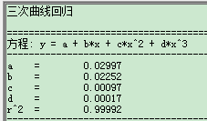
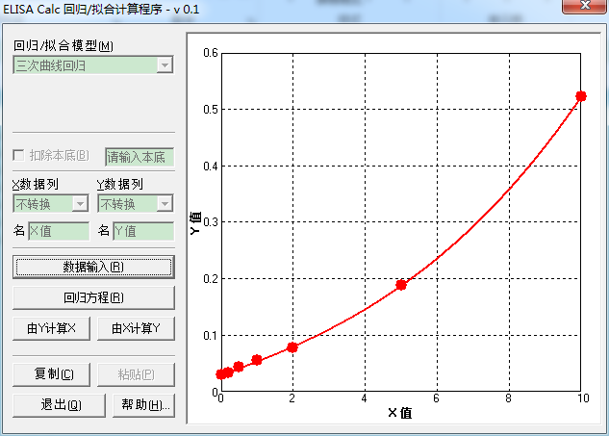
 |  | Insulin ng/mL | OA
 |  | 0 | 0.029
 |  | 0.2 | 0.0335
 |  | 0.5 | 0.043
 |  | 1 | 0.056
 |  | 1 | 0.055
 |  | 2 | 0.078
 |  | 5 | 0.1885
 |  | 10 | 0.5225

 |  |  | Y值 | X值 | Y值(OA) | X值(insulin ng/mL)
 | 31 | 0.025 | 0.025 | -0.222544 | 0.025 | -0.222544
 | 32 | 0.076 | 0.076 | 1.84892 | 0.076 | 1.84892
 | 33 | 0.182 | 0.182 | 4.862533 | 0.182 | 4.862533
 | 34 | 0.243 | 0.243 | 6.116662 | 0.243 | 6.116662
 | 35 | 0.311 | 0.311 | 7.279069 | 0.311 | 7.279069
 | 36 | 0.325 | 0.325 | 7.495309 | 0.325 | 7.495309
 | 37 | 0.384 | 0.384 | 8.338849 | 0.384 | 8.338849
 | 38 | 0.331 | 0.331 | 7.585931 | 0.331 | 7.585931 |  |  |  |  |  |  | 对basal 分泌归一
 | 39 | 0.327 | 0.327 | 7.52565 | 0.327 | 7.52565
 | 40 | 0.253 | 0.253 | 6.30093 | 0.253 | 6.30093
 | 41 | 0.582 | 0.582 | 10.614184 | 0.582 | 10.614184
 | 42 | 0.551 | 0.551 | 10.300087 | 0.551 | 10.300087
 | 43 | 0.44 | 0.44 | 9.056109 | 0.44 | 9.056109
 | 44 | 0.195 | 0.195 | 5.151104 | 0.195 | 5.151104
 | 45 | 0.143 | 0.143 | 3.908962 | 0.143 | 3.908962
 | 46 | 0.08 | 0.08 | 1.991108 | 0.08 | 1.991108
 | 47 | 0.062 | 0.062 | 1.328583 | 0.062 | 1.328583
 | 48 | 0.041 | 0.041 | 0.4792 | 0.041 | 0.4792
 | 49 | 0.051 | 0.051 | 0.894097 | 0.051 | 0.894097
 | 50 | 0.039 | 0.039 | 0.393973 | 0.039 | 0.393973
 | 51 | 0.03 | 0.03 | 0.001511 | 0.03 | 0.001511
 | 52 | 0.03 | 0.03 | 0.001511 | 0.03 | 0.001511
 | 53 | 0.033 | 0.033 | 0.133923 | 0.033 | 0.133923
 | 54 | 0.031 | 0.031 | 0.045821 | 0.031 | 0.045821
 | 55 | 0.029 | 0.029 | -0.042969 | 0.029 | -0.042969
 | 56 | 0.032 | 0.032 | 0.089959 | 0.032 | 0.089959
 | 57 | 0.029 | 0.029 | -0.042969 | 0.029 | -0.042969
 | 58 | 0.033 | 0.033 | 0.133923 | 0.033 | 0.133923
 | 59 | 0.029 | 0.029 | -0.042969 | 0.029 | -0.042969
 | 60 | 0.031 | 0.031 | 0.045821 | 0.031 | 0.045821
 | 61 | 0.031 | 0.031 | 0.045821 | 0.031 | 0.045821
 | 62 | 0.032 | 0.032 | 0.089959 | 0.032 | 0.089959
 | 63 | 0.038 | 0.038 | 0.351083 | 0.038 | 0.351083
 | 64 | 0.112 | 0.112 | 3.034472 | 0.112 | 3.034472
 | 65 | 0.157 | 0.157 | 4.267924 | 0.157 | 4.267924
 | 66 | 0.277 | 0.277 | 6.723208 | 0.277 | 6.723208
 | 67 | 0.298 | 0.298 | 7.071919 | 0.298 | 7.071919
 | 68 | 0.387 | 0.387 | 8.379147 | 0.387 | 8.379147
 | 69 | 0.516 | 0.516 | 9.929457 | 0.516 | 9.929457
 | 70 | 0.73 | 0.73 | 11.964182 | 0.73 | 11.964182
 | 71 | 0.698 | 0.698 | 11.690578 | 0.698 | 11.690578
 | 72 | 0.711 | 0.711 | 11.802816 | 0.711 | 11.802816
 | 73 | 0.721 | 0.721 | 11.888134 | 0.721 | 11.888134
 | 74 | 0.502 | 0.502 | 9.776027 | 0.502 | 9.776027
 | 75 | 0.319 | 0.319 | 7.403473 | 0.319 | 7.403473
 | 76 | 0.181 | 0.181 | 4.839785 | 0.181 | 4.839785
 | 77 | 0.154 | 0.154 | 4.192688 | 0.154 | 4.192688
 | 78 | 0.132 | 0.132 | 3.61205 | 0.132 | 3.61205
 | 79 | 0.124 | 0.124 | 3.387156 | 0.124 | 3.387156
 | 80 | 0.07 | 0.07 | 1.630304 | 0.07 | 1.630304
 | 81 | 0.058 | 0.058 | 1.173241 | 0.058 | 1.173241
 | 82 | 0.043 | 0.043 | 0.563685 | 0.043 | 0.563685
 | 83 | 0.034 | 0.034 | 0.177713 | 0.034 | 0.177713
 | 84 | 0.032 | 0.032 | 0.089959 | 0.032 | 0.089959
 | 85 | 0.032 | 0.032 | 0.089959 | 0.032 | 0.089959
 | 86 | 0.031 | 0.031 | 0.045821 | 0.031 | 0.045821
 | 87 | 0.03 | 0.03 | 0.001511 | 0.03 | 0.001511
 | 88 | 0.029 | 0.029 | -0.042969 | 0.029 | -0.042969
 | 89 | 0.027 | 0.027 | -0.13243 | 0.027 | -0.13243
 | 90 | 0.028 | 0.028 | -0.087617 | 0.028 | -0.087617
 | a | 0.035 | 0.035 | 0.221325 | 0.035 | 0.221325
 | b | 0.027 | 0.027 | -0.13243 | 0.027 | -0.13243
 | d | 0.027 | 0.027 | -0.13243 | 0.027 | -0.13243
 | e | 0.029 | 0.029 | -0.042969 | 0.029 | -0.042969
 | f | 0.032 | 0.032 | 0.089959 | 0.032 | 0.089959
 | g | 0.03 | 0.03 | 0.001511 | 0.03 | 0.001511
 | h | 0.027 | 0.027 | -0.13243 | 0.027 | -0.13243
 | i | 0.026 | 0.026 | -0.177407 | 0.026 | -0.177407
 | j | 0.027 | 0.027 | -0.13243 | 0.027 | -0.13243
 | k | 0.027 | 0.027 | -0.13243 | 0.027 | -0.13243
 | l | 0.027 | 0.027 | -0.13243 | 0.027 | -0.13243
 | m | 0.029 | 0.029 | -0.042969 | 0.029 | -0.042969
 | n | 0.031 | 0.031 | 0.045821 | 0.031 | 0.045821
 | o | 0.028 | 0.028 | -0.087617 | 0.028 | -0.087617
 | p | 0.027 | 0.027 | -0.13243 | 0.027 | -0.13243
 | q | 0.027 | 0.027 | -0.13243 | 0.027 | -0.13243
cherry | 10 | 0.168 | 0.168 | 4.536421 | 0.168 | 4.536421
cherry | 9 | 0.278 | 0.278 | 6.740232 | 0.278 | 6.740232
cherry | 8 | 0.382 | 0.382 | 8.311857 | 0.382 | 8.311857
cherry | 7 | 0.241 | 0.241 | 6.079177 | 0.241 | 6.079177

20170306-08的insulin
 | 1 | 2 | 3 | 4 | 5 | 6 | 7 | 8 | 9 | 10 | 11 | 12
A | 0.038 | 0.039 | 0.095 | 0.037 | 0.065 | 0.221 | 0.364 | 0.742 | 0.041 | 0.205 | 0.04 | 0.062
B | 0.042 | 0.042 | 0.113 | 0.037 | 0.103 | 0.204 | 0.551 | 0.964 | 0.091 | 0.142 | 0.049 | 0.055
C | 0.047 | 0.046 | 0.108 | 0.039 | 0.065 | 0.224 | 0.475 | 0.816 | 0.086 | 0.057 | 0.041 | 0.049
D | 0.06 | 0.063 | 0.124 | 0.075 | 0.046 | 0.158 | 0.568 | 1.202 | 0.044 | 0.067 | 0.09 | 0.049
E | 0.084 | 0.087 | 0.112 | 0.088 | 0.038 | 0.169 | 0.609 | 0.036 | 0.115 | 0.043 | 0.089 | 0.049
F | 0.157 | 0.155 | 0.094 | 0.087 | 0.036 | 0.207 | 0.667 | 0.039 | 0.14 | 0.054 | 0.073 | 0.048
G | 0.405 | 0.411 | 0.047 | 0.109 | 0.208 | 0.345 | 0.527 | 0.164 | 0.062 | 0.039 | 0.077 | 0.144
H | 0.036 | 0.077 | 0.04 | 0.098 | 0.179 | 0.322 | 0.826 | 0.011 | 0.117 | 0.046 | 0.076 | 0.184
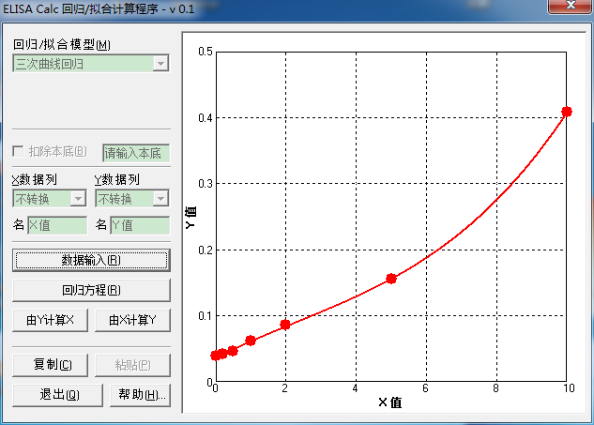
0 | 0.0385 |  | 血号 | 吸光度 | Y值 | X值
0.2 | 0.042 |  | 1 | 0.036 | 0.036 | -0.022846
0.5 | 0.0465 |  | 3 | 0.077 | 0.077 | 1.677775
1 | 0.0615 |  | 5 | 0.095 | 0.095 | 2.497593
2 | 0.0855 |  | 7 | 0.113 | 0.113 | 3.304403
5 | 0.156 |  | 9 | 0.108 | 0.108 | 3.084172
10 | 0.408 |  | 11 | 0.124 | 0.124 | 3.773503
 |  |  | 13 | 0.112 | 0.112 | 3.260668
 |  |  | 15 | 0.094 | 0.094 | 2.451956
 |  |  | 17 | 0.047 | 0.047 | 0.399173
 |  |  | 19 | 0.04 | 0.04 | 0.127436
 |  |  | 21 | 0.037 | 0.037 | 0.014384
 |  |  | 23 | 0.037 | 0.037 | 0.014384
 |  |  | 2 | 0.039 | 0.039 | 0.089524
 |  |  | 4 | 0.075 | 0.075 | 1.587931
 |  |  | 6 | 0.088 | 0.088 | 2.177717
 |  |  | 8 | 0.087 | 0.087 | 2.132019
 |  |  | 10 | 0.109 | 0.109 | 3.128519
 |  |  | 12 | 0.098 | 0.098 | 2.634219
 |  |  | 14 | 0.065 | 0.065 | 1.146822
 |  |  | 16 | 0.103 | 0.103 | 2.860498
 |  |  | 18 | 0.065 | 0.065 | 1.146822
 |  |  | 20 | 0.046 | 0.046 | 0.359674
 |  |  | 22 | 0.038 | 0.038 | 0.051841
 |  |  | 24 | 0.036 | 0.036 | -0.022846
 |  |  | 30 | 0.208 | 0.208 | 6.526856
 |  |  | 31 | 0.179 | 0.179 | 5.728328
 |  |  | 32 | 0.221 | 0.221 | 6.845923
 |  |  | 33 | 0.204 | 0.204 | 6.424236
 |  |  | 34 | 0.224 | 0.224 | 6.916617
 |  |  | 35 | 0.158 | 0.158 | 5.058378
 |  |  | 36 | 0.169 | 0.169 | 5.420077
 |  |  | 37 | 0.207 | 0.207 | 6.501406
 |  |  | 38 | 0.345 | 0.345 | 9.142918
 |  |  | 39 | 0.322 | 0.322 | 8.790386
 |  |  | 40 | 0.364 | 0.364 | 9.416743
 |  |  | 41 | 0.551 | 0.551 | 11.554087
 |  |  | 42 | 0.475 | 0.475 | 10.782244
 |  |  | 43 | 0.568 | 0.568 | 11.713504
 |  |  | 44 | 0.609 | 0.609 | 12.081264
 |  |  | 45 | 0.667 | 0.667 | 12.566196
 |  |  | 46 | 0.527 | 0.527 | 11.321369
 |  |  | 47 | 0.826 | 0.826 | 13.731943
 |  |  | 48 | 0.742 | 0.742 | 13.14226
 |  |  | 49 | 0.964 | 0.964 | 14.601268
 |  |  | 50 | 0.816 | 0.816 | 13.664432
 |  |  | 51 | 1.202 | 1.202 | 15.8895
 |  |  | 25 | 0.036 | 0.036 | -0.022846
 |  |  | 26 | 0.039 | 0.039 | 0.089524
 |  |  | 52 | 0.164 | 0.164 | 5.258727
 |  |  | 53 | 0.011 | 0.011 | -0.882452
 |  |  | 54 | 0.041 | 0.041 | 0.165574
 |  |  | 55 | 0.091 | 0.091 | 2.314875
 |  |  | 56 | 0.086 | 0.086 | 2.086347
 |  |  | 57 | 0.044 | 0.044 | 0.281354
 |  |  | 58 | 0.115 | 0.115 | 3.391367
 |  |  | 59 | 0.14 | 0.14 | 4.410494
 |  |  | 60 | 0.062 | 0.062 | 1.017682
 |  |  | 61 | 0.117 | 0.117 | 3.477626
 |  |  | 62 | 0.205 | 0.205 | 6.450098
 |  |  | 63 | 0.142 | 0.142 | 4.486067
 |  |  | 65 | 0.057 | 0.057 | 0.806275
 |  |  | 66 | 0.067 | 0.067 | 1.233802
 |  |  | 67 | 0.043 | 0.043 | 0.242534
 |  |  | 68 | 0.054 | 0.054 | 0.681877
 |  |  | 69 | 0.039 | 0.039 | 0.089524
 |  |  | 70 | 0.046 | 0.046 | 0.359674
 |  |  | 71 | 0.04 | 0.04 | 0.127436
 |  |  | 72 | 0.049 | 0.049 | 0.478842
 |  |  | 73 | 0.041 | 0.041 | 0.165574
 |  |  | 74 | 0.09 | 0.09 | 2.269153
 |  |  | 75 | 0.089 | 0.089 | 2.223431
 |  |  | 76 | 0.073 | 0.073 | 1.498561
 |  |  | 77 | 0.077 | 0.077 | 1.677775
 |  |  | 78 | 0.076 | 0.076 | 1.632797
 |  |  | 79 | 0.062 | 0.062 | 1.017682
 |  |  | 80 | 0.055 | 0.055 | 0.723133
 |  |  | 81 | 0.049 | 0.049 | 0.478842
 |  |  | 91 | 0.049 | 0.049 | 0.478842
 |  |  | 92 | 0.049 | 0.049 | 0.478842
 |  |  | 93 | 0.048 | 0.048 | 0.438896
 |  |  | 94 | 0.144 | 0.144 | 4.560732
 |  |  | 95 | 0.184 | 0.184 | 5.875643

glucagon
 | 1 | 2 | 3 | 4 | 5 | 6 | 7 | 8 | 9 | 10 | 11 | 12
A | 0.052 | 0.055 | 0.08 | 0.061 | 0.063 | 0.055 | 0.062 | 0.067 | 0.061 | 0.06 | 0.059 | 0.074
B | 0.067 | 0.092 | 0.055 | 0.063 | 0.054 | 0.071 | 0.054 | 0.069 | 0.058 | 0.057 | 0.056 | 0.075
C | 0.067 | 0.068 | 0.061 | 0.062 | 0.065 | 0.055 | 0.059 | 0.066 | 0.055 | 0.054 | 0.061 | 0.073
D | 0.104 | 0.107 | 0.054 | 0.066 | 0.058 | 0.064 | 0.052 | 0.067 | 0.052 | 0.054 | 0.059 | 0.065
E | 0.191 | 0.206 | 0.061 | 0.059 | 0.058 | 0.056 | 0.052 | 0.06 | 0.055 | 0.059 | 0.063 | 0.063
F | 0.693 | 0.691 | 0.055 | 0.061 | 0.057 | 0.089 | 0.057 | 0.063 | 0.053 | 0.056 | 0.067 | 0.11
G | 0.067 | 0.081 | 0.066 | 0.057 | 0.057 | 0.066 | 0.066 | 0.057 | 0.053 | 0.058 | 0.07 | 0.101
H | 0.068 | 0.069 | 0.06 | 0.054 | 0.052 | 0.067 | 0.057 | 0.061 | 0.055 | 0.057 | 0.079 | 0.116

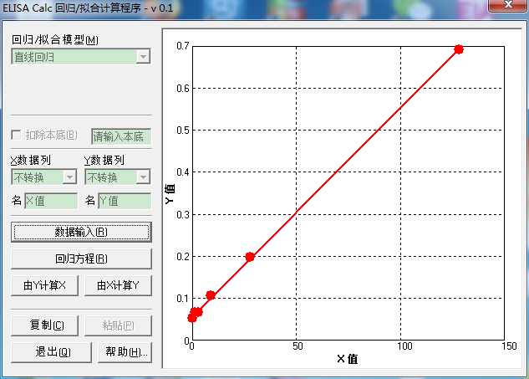
 |  | glucagon pmol/L | OA
 |  | 0 | 0.0535
 |  | 1.5 | 0.067
 |  | 3.13 | 0.0675
 |  | 8.89 | 0.1055
 |  | 27.7 | 0.1985
 |  | 128 | 0.692

 | 编号 |  | Y值 | X值 | Y值(OA) | X值(glucagon)
banana+glucose | 85 |  | 0.067 | 1.960887
banana+glucose | 86 |  | 0.068 | 2.162236
banana+glucose | 87 |  | 0.081 | 4.779769
banana+glucose | 88 |  | 0.069 | 2.363585
 | 31 |  | 0.08 | 4.57842
 | 32 |  | 0.055 | -0.455297
 | 33 |  | 0.061 | 0.752795
 | 35 |  | 0.054 | -0.656646
 | 36 |  | 0.061 | 0.752795 |  |  |  |  |  |  |  |  | 对basal 分泌归一
 | 37 |  | 0.055 | -0.455297
 | 38 |  | 0.066 | 1.759539
 | 39 |  | 0.06 | 0.551446
 | 40 |  | 0.061 | 0.752795
 | 41 |  | 0.063 | 1.155493
 | 42 |  | 0.062 | 0.954144
 | 43 |  | 0.066 | 1.759539
 | 44 |  | 0.059 | 0.350098
 | 45 |  | 0.061 | 0.752795
 | 46 |  | 0.057 | -0.0526
 | 47 |  | 0.054 | 0.1 | 稀释了2倍的
 | 48 |  | 0.063 | 1.155493
 | 49 |  | 0.054 | -0.656646
 | 50 |  | 0.065 | 1.55819
 | 51 |  | 0.058 | 0.148749
 | 52 |  | 0.058 | 0.148749
 | 53 |  | 0.057 | -0.0526
 | 54 |  | 0.057 | -0.0526
 | 55 |  | 0.052 | -1.059343
 | 56 |  | 0.055 | -0.455297
 | 57 |  | 0.071 | 2.766282
 | 58 |  | 0.055 | -0.455297
 | 59 |  | 0.064 | 1.356841
 | 60 |  | 0.056 | -0.253948
 | 61 |  | 0.089 | 6.390559
 | 62 |  | 0.066 | 1.759539
 | 63 |  | 0.067 | 1.960887
 | 64 |  | 0.062 | 0.954144
 | 65 |  | 0.054 | -0.656646
 | 66 |  | 0.059 | 0.350098
 | 67 |  | 0.052 | -1.059343
 | 68 |  | 0.052 | -1.059343
 | 69 |  | 0.057 | -0.0526
 | 70 |  | 0.066 | 1.759539
 | 71 |  | 0.057 | -0.0526
 | 72 |  | 0.067 | 1.960887
 | 73 |  | 0.069 | 2.363585
 | 74 |  | 0.066 | 1.759539
 | 75 |  | 0.067 | 1.960887
 | 76 |  | 0.06 | 0.551446
 | 77 |  | 0.063 | 1.155493
 | 78 |  | 0.057 | -0.0526
 | 79 |  | 0.061 | 0.752795
 | 80 |  | 0.061 | 0.752795
 | 81 |  | 0.058 | 0.148749
 | 82 |  | 0.055 | -0.455297
 | 83 |  | 0.052 | -1.059343
 | 84 |  | 0.055 | -0.455297
 | 85 |  | 0.053 | -0.857994
 | 86 |  | 0.053 | -0.857994
 | 87 |  | 0.055 | -0.455297
 | 88 |  | 0.06 | 0.551446
 | 89 |  | 0.057 | -0.0526
 | 90 |  | 0.054 | -0.656646
 | a |  | 0.054 | -0.656646
 | b |  | 0.059 | 0.350098
 | d |  | 0.056 | -0.253948
 | e |  | 0.058 | 0.148749
 | f |  | 0.057 | -0.0526
 | g |  | 0.059 | 0.350098
 | h |  | 0.056 | -0.253948
 | i |  | 0.061 | 0.752795
 | j |  | 0.059 | 0.350098
 | k |  | 0.063 | 1.155493
 | l |  | 0.067 | 1.960887
 | m |  | 0.07 | 2.564933
 | n |  | 0.079 | 4.377072
 | o |  | 0.074 | 3.370328
 | p |  | 0.075 | 3.571677
 | q |  | 0.073 | 3.168979
banana+glucose | 80 |  | 0.065 | 1.55819
banana+glucose | 81 |  | 0.063 | 1.155493
banana+glucose | 82 |  | 0.11 | 10.618881
banana+glucose | 83 |  | 0.101 | 8.806743
banana+glucose | 84 |  | 0.116 | 11.826973

20170306-08的glucagon
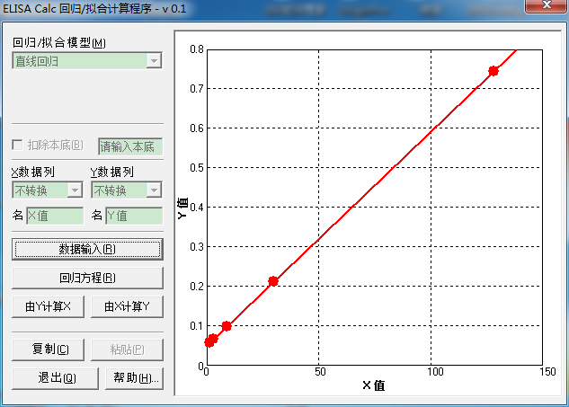
 | 1 | 2 | 3 | 4 | 5 | 6 | 7 | 8 | 9 | 10 | 11 | 12
A | 0.048 | 0.053 | 0.059 | 0.052 | 0.052 | 0.099 | 0.077
B | 0.058 | 0.052 | 0.063 | 0.053 | 0.049 | 0.098
C | 0.067 | 0.065 | 0.065 | 0.055 | 0.049 | 0.078
D | 0.1 | 0.054 | 0.061 | 0.054 | 0.05 | 0.081
E | 0.213 | 0.075 | 0.06 | 0.054 | 0.051 | 0.064
F | 0.744 | 0.058 | 0.062 | 0.051 | 0.051 | 0.063
G | 0.055 | 0.057 | 0.062 | 0.055 | 0.051 | 0.071
H | 0.052 | 0.055 | 0.056 | 0.053 | 0.054 | 0.081

glucagon | OA |  | 血号 | OA | Y值 | X值
0 | 0.048 |  | 2 | 0.055 | 0.055 | 0.854246
1.54 | 0.058 | 按照说明书 | 4 | 0.052 | 0.052 | 0.300756
3.08 | 0.067 | 只用只5个拟合 | 8 | 0.053 | 0.053 | 0.485253
9.09 | 0.1 |  | 10 | 0.052 | 0.052 | 0.300756
29.9 | 0.213 |  | 12 | 0.065 | 0.065 | 2.699216
128 | 0.744 |  | 14 | 0.054 | 0.054 | 0.669749
 |  |  | 16 | 0.075 | 0.075 | 4.544186
 |  |  | 18 | 0.058 | 0.058 | 1.407737
 |  |  | 20 | 0.057 | 0.057 | 1.22324
 |  |  | 22 | 0.055 | 0.055 | 0.854246
 |  |  | 24 | 0.059 | 0.059 | 1.592234
 |  |  | 26 | 0.063 | 0.063 | 2.330222
 |  |  | 30 | 0.065 | 0.065 | 2.699216
 |  |  | 31 | 0.061 | 0.061 | 1.961228
 |  |  | 32 | 0.06 | 0.06 | 1.776731
 |  |  | 33 | 0.062 | 0.062 | 2.145725
 |  |  | 34 | 0.062 | 0.062 | 2.145725
 |  |  | 35 | 0.056 | 0.056 | 1.038743
 |  |  | 36 | 0.052 | 0.052 | 0.300756
 |  |  | 37 | 0.053 | 0.053 | 0.485253
 |  |  | 38 | 0.055 | 0.055 | 0.854246
 |  |  | 39 | 0.054 | 0.054 | 0.669749
 |  |  | 40 | 0.054 | 0.054 | 0.669749
 |  |  | 41 | 0.051 | 0.051 | 0.116259
 |  |  | 42 | 0.055 | 0.055 | 0.854246
 |  |  | 43 | 0.053 | 0.053 | 0.485253
 |  |  | 44 | 0.052 | 0.052 | 0.300756
 |  |  | 45 | 0.049 | 0.049 | -0.252735
 |  |  | 46 | 0.049 | 0.049 | -0.252735
 |  |  | 47 | 0.05 | 0.05 | -0.068238
 |  |  | 48 | 0.051 | 0.051 | 0.116259
 |  |  | 49 | 0.051 | 0.051 | 0.116259
 |  |  | 50 | 0.051 | 0.051 | 0.116259
 |  |  | 51 | 0.054 | 0.054 | 0.669749
 |  |  | 73 | 0.099 | 0.099 | 8.972114
 |  |  | 74 | 0.098 | 0.098 | 8.787617
 |  |  | 75 | 0.078 | 0.078 | 5.097677
 |  |  | 76 | 0.081 | 0.081 | 5.651168
 |  |  | 77 | 0.064 | 0.064 | 2.514719
 |  |  | 78 | 0.063 | 0.063 | 2.330222
 |  |  | 79 | 0.071 | 0.071 | 3.806198
 |  |  | 80 | 0.081 | 0.081 | 5.651168
 |  |  | 81 | 0.077 | 0.077 | 4.91318

20170421-25 glucagon
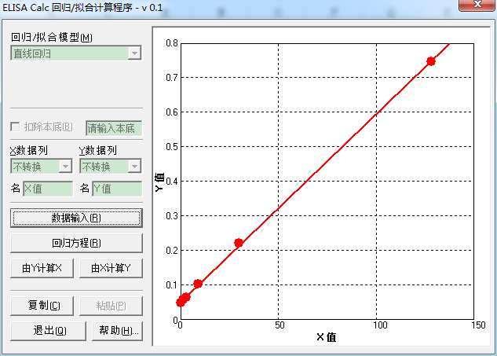
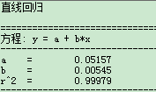
 | 7 | 8 | 9 | 10 | 11 | 12
A |  | 0.125 | 0.36 | 0.056 | 0.052 | 3.701
B | 0.049 | 0.093 | 0.254 | 0.06 | 0.05 | 2.593
C | 0.058 | 0.079 | 0.105 | 0.051 | 0.054 | 0.163
D | 0.065 | 0.06 | 0.093 | 0.051 | 0.051 | 0.875
E | 0.104 | 0.057 | 0.088 | 0.052 | 0.124 | 2.174
F | 0.221 | 0.057 | 0.067 | 0.063 | 0.115 | 0.505
G | 0.747 | 0.097 | 0.099 | 0.062 | 0.105 | 0.41
H | 0.077 | 0.432 | 0.069 | 0.054 | 3.114 | 3.355

glucagon | OA
0 | 0.049
1.54 | 0.058
3.08 | 0.065
9.09 | 0.104
29.9 | 0.221 |  | 血号 | OA | Y值 | X值
128 | 0.747 |  | 1 | 0.077 | 0.077 | 4.669189
 |  |  | 2 | 0.125 | 0.125 | 13.483196
 |  |  | 3 | 0.093 | 0.093 | 7.607191
 |  |  | 4 | 0.079 | 0.079 | 5.036439
 |  |  | 6 | 0.06 | 0.06 | 1.547562
 |  |  | 9 | 0.057 | 0.057 | 0.996686
 |  |  | 12 | 0.057 | 0.057 | 0.996686
 |  |  | 15 | 0.097 | 0.097 | 8.341692
 |  |  | 18 | 0.432 | 0.432 | 69.856117
 |  |  | 21 | 0.36 | 0.36 | 56.635106
 |  |  | 23 | 0.254 | 0.254 | 37.17084
 |  |  | 25 | 0.105 | 0.105 | 9.810693
 |  |  | 28 | 0.093 | 0.093 | 7.607191
 |  |  | 30 | 0.088 | 0.088 | 6.689066
 |  |  | 33 | 0.067 | 0.067 | 2.832938
 |  |  | 34 | 0.099 | 0.099 | 8.708942
 |  |  | 35 | 0.069 | 0.069 | 3.200188
 |  |  | 36 | 0.056 | 0.056 | 0.813061
 |  |  | 37 | 0.06 | 0.06 | 1.547562
 |  |  | 38 | 0.051 | 0.051 | -0.105065
 |  |  | 39 | 0.051 | 0.051 | -0.105065
 |  |  | 40 | 0.052 | 0.052 | 0.07856
 |  |  | 41 | 0.063 | 0.063 | 2.098437
 |  |  | 42 | 0.062 | 0.062 | 1.914812
 |  |  | 43 | 0.054 | 0.054 | 0.445811
 |  |  | 44 | 0.052 | 0.052 | 0.07856
 |  |  | 45 | 0.05 | 0.05 | -0.28869
 |  |  | 46 | 0.054 | 0.054 | 0.445811
 |  |  | 47 | 0.051 | 0.051 | -0.105065
 |  |  | 48 | 0.124 | 0.124 | 13.299571
 |  |  | 49 | 0.115 | 0.115 | 11.646945
 |  |  | 50 | 0.105 | 0.105 | 9.810693
 |  |  | 51 | 3.114 | 3.114 | 562.338762
 |  |  | 52 | 3.701 | 3.701 | 670.126724
 |  |  | 53 | 2.593 | 2.593 | 466.670061
 |  |  | 54 | 0.163 | 0.163 | 20.460952
 |  |  | 55 | 0.875 | 0.875 | 151.202057
 |  |  | 56 | 2.174 | 2.174 | 389.731124
 |  |  | 57 | 0.505 | 0.505 | 83.260752
 |  |  | 58 | 0.41 | 0.41 | 65.816363
 |  |  | 59 | 3.355 | 3.355 | 606.592423

20170421-25Insulin
预计算 (Mea1 - Mea2) 滤镜1: 450纳米 滤镜2: 590纳米
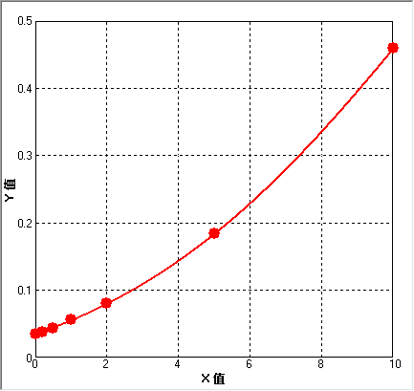
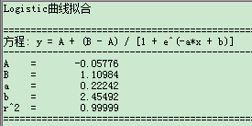
 | 1 | 2 | 3 | 4 | 5 | 6 | 7 | 8 | 9
A | 0.035 | 0.059 | 0.09 | 0.864 | 0.091 | 0.047 | 0.067 | 0.209 | 0.076
B | 0.038 | 0.041 | 0.107 | 1.121 | 0.052 | 0.138 | 0.057 | 0.108 | 0.107
C | 0.044 | 0.039 | 0.291 | 0.674 | 0.052 | 0.102 | 0.095 | 0.133
D | 0.056 | 0.075 | 0.803 | 0.66 | 0.052 | 0.108 | 0.114 | 0.088
E | 0.08 | 0.079 | 0.697 | 0.539 | 0.055 | 0.081 | 0.124 | 0.289
F | 0.184 | 0.086 | 1.502 | 0.256 | 0.181 | 0.127 | 0.108 | 0.1
G | 0.459 | 0.054 | 1.376 | 0.185 | 0.058 | 0.103 | 0.081 | 0.045
H | 0.139 | 0.612 | 0.923 | 0.091 | 0.057 | 0.097 | 1.409 | 0.075

0 | 0.035
0.2 | 0.038 | 血编号 |  | Y值 | X值
0.5 | 0.044 | 1 | 0.139 | 0.139 | 3.850355
1 | 0.056 | 2 | 0.059 | 0.059 | 1.179508
2 | 0.08 | 3 | 0.041 | 0.041 | 0.328062
5 | 0.184 | 4 | 0.039 | 0.039 | 0.22135
10 | 0.459 | 5 | 0.075 | 0.075 | 1.822602
 |  | 6 | 0.079 | 0.079 | 1.971515
 |  | 7 | 0.086 | 0.086 | 2.2227
 |  | 8 | 0.054 | 0.054 | 0.95943
 |  | 9 | 0.612 | 0.612 | 12.10639
 |  | 10 | 0.09 | 0.09 | 2.36
 |  | 11 | 0.107 | 0.107 | 2.91744
 |  | 12 | 0.291 | 0.291 | 7.222687
 |  | 13 | 0.803 | 0.803 | 14.38945
 |  | 14 | 0.697 | 0.697 | 13.16
 |  | 15 | 1.502 | 1.502 | 20.990794
 |  | 16 | 1.376 | 1.376 | 19.938793
 |  | 17 | 0.923 | 0.923 | 15.685169
 |  | 18 | 0.864 | 0.864 | 15.0594
 |  | 19 | 1.121 | 1.121 | 17.650018
 |  | 20 | 0.674 | 0.674 | 12.882471
 |  | 21 | 0.66 | 0.66 | 12.71048
 |  | 22 | 0.539 | 0.539 | 11.1398
 |  | 23 | 0.256 | 0.256 | 6.54727
 |  | 24 | 0.185 | 0.185 | 5.013569
 |  | 25 | 0.091 | 0.091 | 2.39561
 |  | 26 | 0.091 | 0.091 | 2.3
 |  | 27 | 0.052 | 0.052 | 0.868288
 |  | 28 | 0.052 | 0.052 | 0.868288
 |  | 29 | 0.052 | 0.052 | 0.868288
 |  | 30 | 0.055 | 0.055 | 1.004319
 |  | 31 | 0.181 | 0.181 | 4.918825
 |  | 32 | 0.058 | 0.058 | 1.136335
 |  | 33 | 0.057 | 0.057 | 1.092754
 |  | 34 | 0.047 | 0.047 | 0.63155
 |  | 35 | 0.138 | 0.138 | 3.823
 |  | 36 | 0.102 | 0.102 | 2.759071
 |  | 37 | 0.108 | 0.108 | 2.94865
 |  | 38 | 0.081 | 0.081 | 2.0444
 |  | 39 | 0.127 | 0.127 | 3.515128
 |  | 40 | 0.103 | 0.103 | 2.791
 |  | 41 | 0.097 | 0.097 | 2.59656
 |  | 42 | 0.067 | 0.067 | 1.511441
 |  | 43 | 0.057 | 0.057 | 1.09275
 |  | 44 | 0.095 | 0.095 | 2.5303
 |  | 45 | 0.114 | 0.114 | 3.132
 |  | 46 | 0.124 | 0.124 | 3.42877
 |  | 47 | 0.108 | 0.108 | 2.94865
 |  | 48 | 0.081 | 0.081 | 2.04446
 |  | 49 | 1.409 | 1.409 | 20.218832
 |  | 50 | 0.209 | 0.209 | 5.56118
 |  | 51 | 0.108 | 0.108 | 2.948
 |  | 52 | 0.133 | 0.133 | 3.684705
 |  | 53 | 0.088 | 0.088 | 2.292519
 |  | 54 | 0.289 | 0.289 | 7.18524
 |  | 55 | 0.1 | 0.1 | 2.694582
 |  | 56 | 0.045 | 0.045 | 0.53295 | 稀释了4x | 2.1318
 |  | 57 | 0.075 | 0.075 | 1.8226
 |  | 58 | 0.076 | 0.076 | 1.86022
 |  | 59 | 0.107 | 0.107 | 2.91744

